Накладная-№3
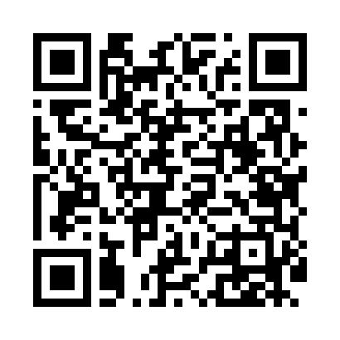
Номер товарно-транспортной накладной: |  |  | Торговый представитель: Amriyev Muhammad
Поставщик: Toshkent falcon fly 2 |  |  | Телефон торгового представителя: +998972880505
Дата отгрузки: 21.12.2025 |  |  | Контрагент: Jaxongir aka restoran
Дата консигнации: |  |  | Адрес:
Доставщик: |  |  | Телефон:
Телефон доставщика:
Время заказа: 21.12.2025 12:51:22
№ | Штрих-код | Название товаров (работ,услуг) | Количество | Количество в кейсе | Цена | Сумма
 |  |  | 200 |  |  | 1000
1 | 8681982339542 | Misis Zest Flat Plate 27 cm MS-ZT-27-DZ | 200 | 16 коробка, 8 шт. | 5 | 1,000
Итого: 1000$|->UZS: 12,500,000.00

